Jawaban
Diketahui arsitektur CNN dengan dengan 1 layer konvolusi, 1 layer pooling, dan 1 layer dense seperti pada gambar berikut.
Implementasikan tahapan forward dan backpropagation untuk model tersebut, sampai dengan nilai error di setiap layer.
Input X berukutan 4x4, dan output 5 kelas dan label untuk X adalah 0 (index dimulai dari 0). Fungsi aktivasi di setiap layer: ReLU, ReLU, dan Softmax.
Lakukan proses pembelajaran:
-Forward pass: hitung nilai error total
-Backward pass: hitung nilai error (delta) untuk setiap layer

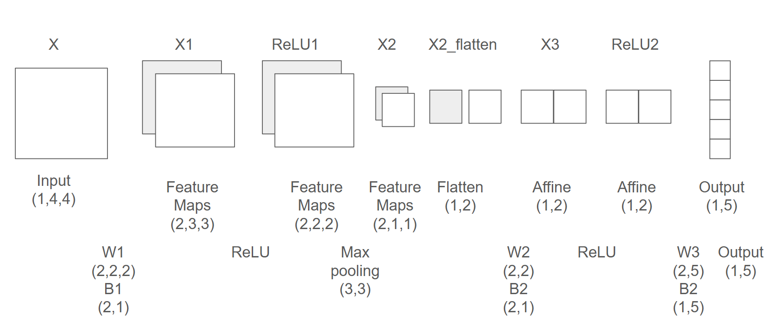

X
2 | 1 | 3 | 5
4 | 5 | 7 | 2
3 | 2 | 8 | 2
1 | 6 | 3 | 7

W1 |  |  |  |  |  |  | B1
-8 | 1 |  |  | 2 | -4 |  | 0
4 | 7 |  |  | -3 | 5 |  | 0

X1
36 | 64 | 23 |  | 13 | 10 | -25
-1 | 31 | -8 |  | -11 | 16 | -8
24 | 37 | -1 |  | 25 | -31 | 34

RELU1
36 | 64 | 23 |  | 13 | 10 | 0
0 | 31 | 0 |  | 0 | 16 | 0
24 | 37 | 0 |  | 25 | 0 | 34

X2
64 |  | 34

X2-flatten
64 | 34

W2 |  |  | B2
-1 | 3 |  | 0
7 | -8 |  | 0

X3
174 | -80

 | RELU2
174 | 0

B3.T | W3.T
0 | 0.01 | 0.05
0 | 0.02 | 0.04
0 | 0.03 | 0.030000
0 | 0.04 | 0.02
0 | 0.05 | 0.01

X4.T
1.74 |  | 5.697343423
3.48 |  | 32.45972208 |  | 7279.637024
5.22 |  | 184.9341841
6.96 |  | 1053.633557
8.7 |  | 6002.912217

 |  | Output.T
 |  | 0.000783 | 1
 |  | 0.004459 | 0
 |  | 0.025404 | 0
 |  | 0.144737 | 0
 |  | 0.824617 | 0

Calculate Loss
Label Y |  | 0
Error |  | 7.152836281

 |  | dOutput.T
 |  | -0.999217
 |  | 0.004459
 |  | 0.025404
 |  | 0.144737
 |  | 0.824617

 |  | dW3.T |  |  |  | dB3.T
 |  | -173.863820 | 0.00 |  |  | -0.999217
 |  | 0.775862 | 0.00 |  |  | 0.004459
 |  | 4.420351 | 0.00 |  |  | 0.025404
 |  | 25.184256 | 0.00 |  |  | 0.144737
 |  | 143.483353 | 0.00 |  |  | 0.824617

 |  | dRELU2.T

 |  | 0.03787946781
 |  | -0.03787946781

Backpropagating Error

dX3.T
0.03787946781
0

dW2.T |  |  |  | dB2.T
2.42428594 | 1.287901905 |  |  | 0.03787946781
0 | 0 |  |  | 0

dX2_flatten.T
-0.03787946781
0.2651562747

dRelu1 = dX1
0 | -0.03787946781 | 0 |  | 0 | 0 | 0
0 | 0 | 0 |  | 0 | 0 | 0
0 | 0 | 0 |  | 0 | 0 | 0.2651562747

dB1
-0.03787946781 | 0.2651562747

dW1
-0.03787946781 | -0.1136384034 |  |  | 2.121250197 | 0.5303125493
-0.189397339 | -0.2651562747 |  |  | 0.795468824 | 1.856093923

